Hoja1
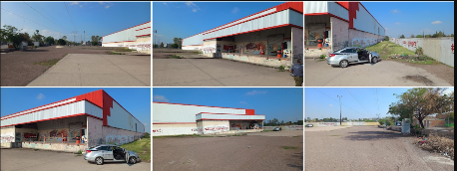

COSTO DE LA CURA

ÁREA TERRENO | 22508 | m2
ÁREA NAVE | 8700 | m2
ESTACIONAMIENTO | 13808 | m2

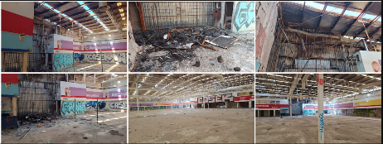
 | % | $/m2 | VRN | COSTO DE CURA
CIMENTACIÓN Y SUBESTRUCTURA | 0.00% | $1,685.87 | $14,667,069.00 | $-
ESTRUCTURA | 0.97% | $5,386.90 | $46,866,030.00 | $452,499.60
CUBIERTA EXTERIOR | 0.97% | $497.26 | $4,326,162.00 | $41,769.84
CONSTRUCCIÓN INTERIOR | 25.00% | $790.71 | $6,879,177.00 | $1,719,794.25
SISTEMAS MECÁNICOS | 130.00% | $1,038.01 | $9,030,687.00 | $11,739,893.10
SISTEMAS ELÉCTRICOS | 110.00% | $916.65 | $7,974,855.00 | $8,772,340.50
ESPECIALIDADES | 0.00% | $195.28 | $1,698,936.00 | $-
OBRA EXTERIOR | 0.00%
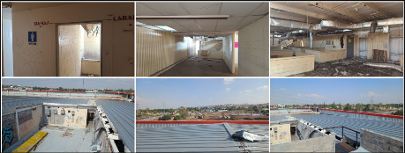
CONDICIONES GENERALES | 28.53% |  |  | $6,483,812.62
 |  |  | COSTO DE CURA | $29,210,109.91

